Notice d'utilisation
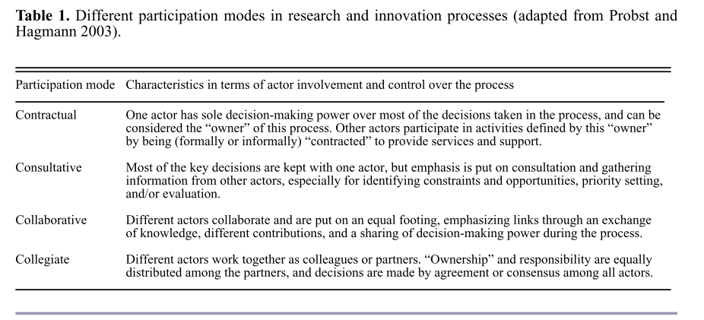
Projet INTERLUDE - Ecophyto 2019-2024
Boîte à outils pour la co-conception d’innovations multi-acteurs à l’échelle du territoire
Ce fichier est à utiliser en complément de la notice d'utilisation et du mind-map de la "Boîte à outils pour la co-conception d’innovations multi-acteurs à l’échelle du territoire". Il se compose de plusieurs onglets : - la liste des références mobilisées dans la notice et le mind-map - une grille d'analyse décrivant le contenu des différentes références au prisme de critères que nous avons jugés pertinents lorsque l'on cherche à concevoir et mettre en œuvre une démarche de co-conception d’innovations multi-acteurs à l’échelle du territoire. - une liste de guides plus généraux sur la co-conception

N.B. Dans la grille d'analyse la qualification du type de participation s'appuie sur la classification suivante (Barreteau et al., 2010)

